D - Sistema Integrado de C -SIC
CONTINUIDAD DIAGNÓSTICO INTEGRAL PARA LOS ARCHIVOS DE LA POLICÍA NACIONAL

D. SISTEMA INTEGRADO DE CONSERVACIÓN-SIC
1. PLAN DE CONSERVACIÓN DOCUMENTAL
1. Programas |  |  |  |  | Clase de Archivo |  | Actividad |  | Evidencia |  | periodicidad |  | Observaciones
1. Capacitación y sensibilización del personal |  |  |  |  | Archivo Central |  | Capacitación por parte del grupo de gestión documental a las unidades adscritas al departamento de policía bolívar sobre sistema integrado de conservación - SIC y la correcta realización del tipo documental actas electrónicas |  | Acta Electrónica Nro. AC-2025-010147-DEBOL |  | Semestral |  | Sin Novedad
2. Inspección y mantenimiento de sistemas de almacenamiento e instalaciones físicas |  |  |  |  | Archivo Central |  | Mantenimiento Preventivo Módulos Rodantes |  | Comunicaciones oficiales electrónicas GS-2025-077223-DEBOL y GS-2025-056317-DEBOL |  | Semestral |  | Sin Novedad
3. Saneamiento ambiental: desinfección, desratización y desinsectación |  |  |  |  | Archivo Central |  | Certificado de fumigacion |  | Certificados de desinfección, desratización, desinsectación y control plagas de fecha 20/03/2025 y 10/07/2025, comunicaciones oficiales electronicas GS-2025-061239-DEBOL y GS-2025-075950-DEBOL |  | Semestral |  | Sin Novedad
4. Monitoreo y control de condiciones ambientales |  |  |  |  | Archivo Central |  | Formatos de medicion temperatura y humedad relativa |  | Comunicación Oficial Electrónica No. GS-2025-080297-DEBOL |  | Mensual |  | Sin Novedad
5. Almacenamiento y re-almacenamiento |  |  |  |  | Archivo Central |  | Informe de actividad |  | FORMATO 1GD-FR-00012 |  | Semestral |  | Sin Novedad
6. Prevención de emergencias y atención de desastres. |  |  |  |  | Archivo Central |  | Prevención de Emergencias y Atención de Desastre |  | Socializado mediante acta electronica AC-2025-022126-DEBOL |  | Semestral |  | Sin Novedad
2. PLAN DE PRESERVACIÓN DIGITAL
2. Plan |  |  |  |  | Clase de Archivo |  | Actividad |  | Evidencia |  | periodicidad |  | Observaciones
1. Preservación digital a largo plazo |  |  |  |  | Archivo Central |  | No Aplica |  | No Aplica |  | Semestral |  | Se va a iniciar con la organización del backup de cada dependencia, para tener siempre el acceso a la informacion y prevenir perdida de la misma
EVIDENCIA FOTOGRÁFICA
SE ANEXA REGISTRO FOTOGRÁFICO QUE DEN CUENTA DE LAS CONDICIONES DE ORGANIZACIÓN, ADMINISTRACIÓN, CUSTODIA Y CONSERVACIÓN DE LOS ACERVOS DOCUMENTALES
Plan de conservación de documental
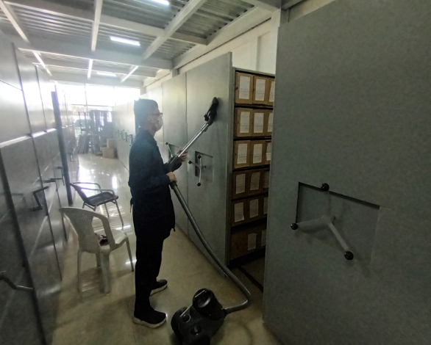 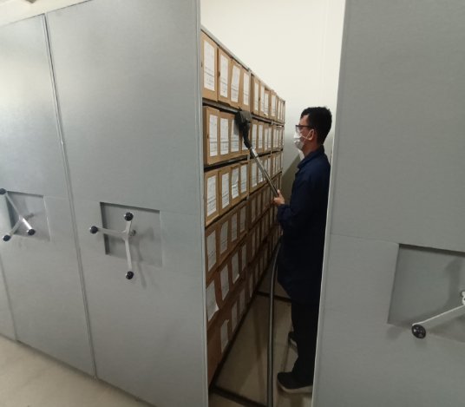 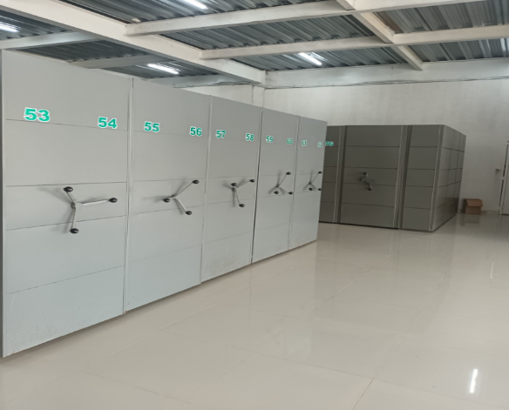 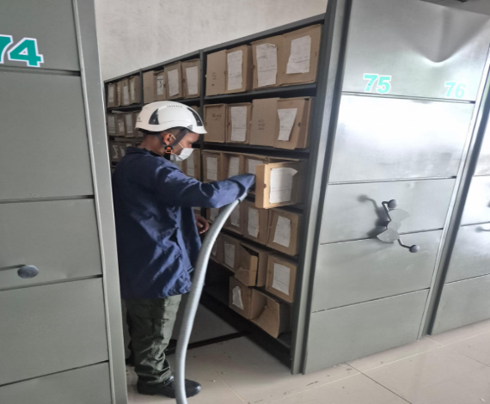

Fecha de Elaboración |  | 4 | 3 | 2026 |  | Fecha de Elaboración |  | 4 | 3 | 2026 | VISTO BUENO JEFE DE LA UNIDAD
Diagnóstico Elaborado por: |  |  |  |  |  | Jefe Grupo de Gestión Documental o quien haga sus veces |  |  |  |  | Jefe o Comandante de Unidad
 | Grado Nombres y Apellidos |  |  |  |  |  | Grado Nombres y Apellidos |  |  |  |  | Grado Nombres y Apellidos

Firma |  |  |  |  |  | Firma |  |  |  |  | Firma

